Sheet1
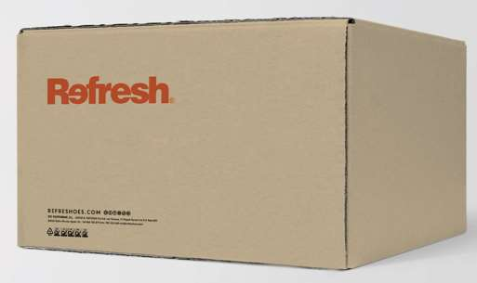
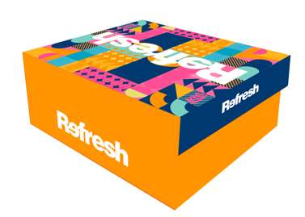
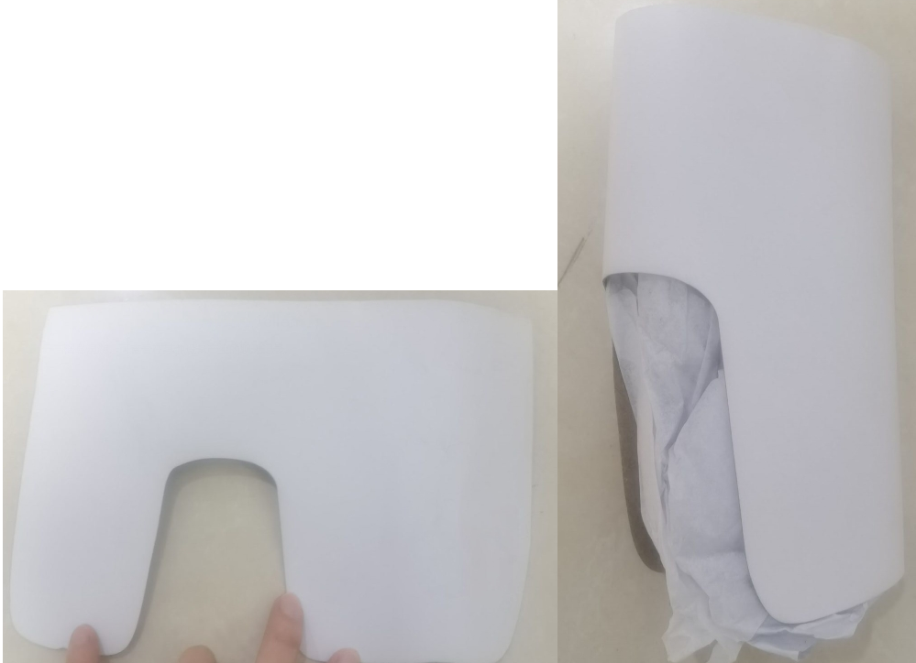
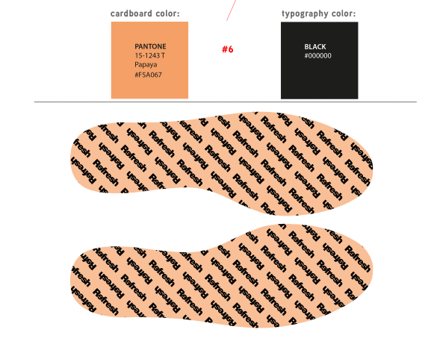
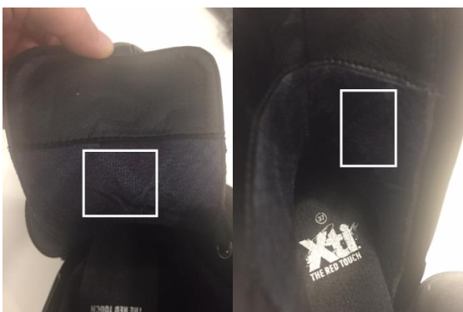
1.印刷refresh在PU烫底上，如右图 | 包装纸
2.做特殊转印标（业务定）待客人确认
中底板带REFRESH 商标
3.取消挂牌

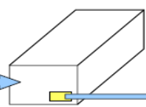
4.用带客人商标的包装纸S型包装（业务定）
5.每只鞋子鞋头要塞纸浆角膜（仓库定），用带客人商标的包装纸（业务定）包起来
靴筒塞纸卡（仓库定），也要用带客户商标的包装纸包起来
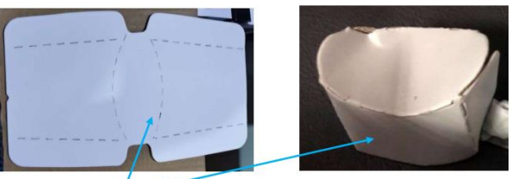
6.内盒一短边右下角贴REFRESH内盒标（业务定）
7.外箱改为牛皮纸色。外箱优先使用两排装（业务定）
8.外箱标贴在不印字的一短边左下角
9.橘色底白字7.5CM REFRESH胶带纸（仓库定）
10.单鞋贴一片迈克达正版防霉片在盒盖
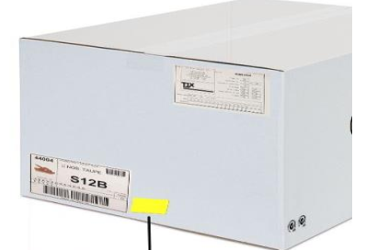
靴子贴2片，放正版干燥剂
11.请注意新季度鞋盒有更改，二维码与之前的不一样，不可使用上季度的鞋盒

